饼干
品牌 | 产品 | 产品图 | 口味 | 热度词 | 类型
雀巢 | 雀巢（Neslte） 脆脆鲨威化饼干640g盒装夹心饼干糕点休闲零食小吃大礼包 雀巢脆脆鲨32条装(巧克力味)*1盒 | 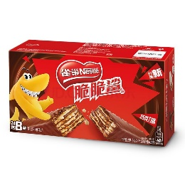 | 甜 | 脆脆鲨、威化饼干、夹心饼干、盒装、礼包、小吃 | 威化饼干
奥利奥 | 奥利奥（Oreo）夹心饼干休闲零食 经典原味349g独立小包装（包装随机发） | 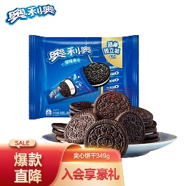 | 甜 | 奥利奥、夹心饼干、原味、独立包装 | 夹心饼干
法丽兹 | 法丽兹曲奇饼干零食大礼包950g年货礼盒糕点点心办公室下午茶休闲食品 | 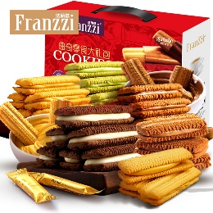 | 甜 | 曲奇饼干、礼包、年货、礼盒、办公室、下午茶、糕点、点心 | 曲奇饼干
皇冠 | 皇冠（danisa）丹麦曲奇饼干368g 休闲儿童零食早餐 印尼进口食品 | 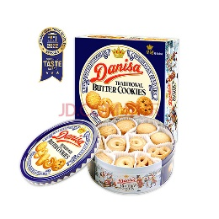 | 甜 | 曲奇饼干、儿童零食、早餐、进口 | 曲奇饼干
丹麦蓝罐 | 丹麦蓝罐（Kjeldsens）曲奇饼干兔年限定礼盒装 908g加赠125g 丹麦原装进口 年货送礼 | 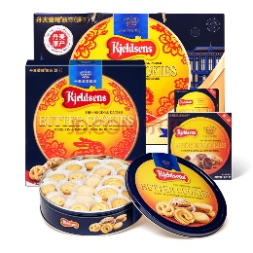 | 甜 | 曲奇饼干、兔年限定、礼盒、进口、年货、送礼 | 曲奇饼干
嘉顿 | 嘉顿（Garden）家庭什锦饼干礼盒1380g 年货节日送礼休闲零食 | 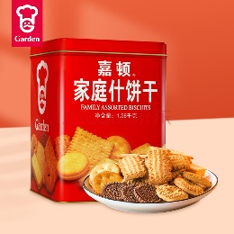 | 甜 | 什锦饼干、礼盒、年货、送礼 | 什锦饼干
元朗 | 元朗年货礼盒零食大礼包 过新年春节广东特产饼干 送老年人长辈806g | 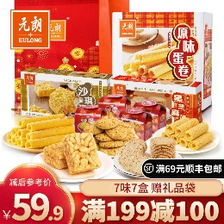 | 甜 | 年货、礼盒、礼包、新年、春节、特产 | 礼盒
徐福记 | 徐福记 经典鸡蛋沙琪玛 老式糕点早餐饼干 传统下午茶蛋糕休闲零食526g | 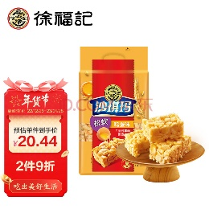 | 甜 | 沙琪玛、糕点、早餐、下午茶、蛋糕 | 沙琪玛
比比赞 | 比比赞（BIBIZAN）日式小圆饼干多口味海盐饼干约24包休闲零食品小吃年货整箱1000g | 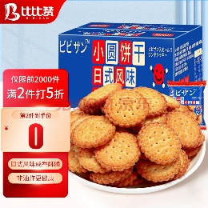 | 咸 | 日式、小圆饼干、多口味、海盐饼干、年货、整箱、小吃 | 小圆饼干
格力高 | 格力高(glico)百奇家庭分享装 巧克力味涂层饼干棒休闲零食 8袋装140g | 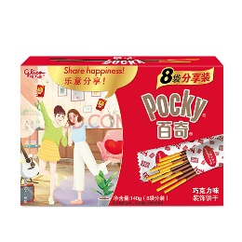 | 甜 | 家庭、分享装、巧克力、图层饼干棒、袋装 | 图层饼干棒
旺旺 | 旺旺 仙贝 零食膨化食品饼干糕点 年货包 家庭装 400g | 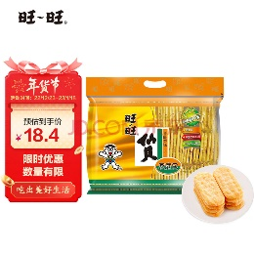 | 咸 | 仙贝、糕点、年货、家庭 | 仙贝
趣多多 | 趣多多 香脆曲奇饼干 经典巧克力原味含24包独立装共510g（包装随机发） | 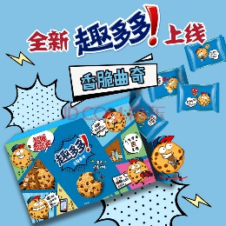 | 甜 | 香脆、曲奇饼干、巧克力、原味、独立装 | 曲奇饼干
嘉士利 | 嘉士利 零食饼干 营养早餐饼干 原味1000g/盒 送礼团购年货礼盒 | 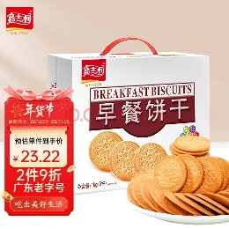 | 甜 | 营养、早餐、原味、送礼、年货、礼盒 | 早餐饼干
江中 | 江中猴姑 酥性猴头菇饼干20天礼盒装960g40包年货送礼中老年人养胃早餐 | 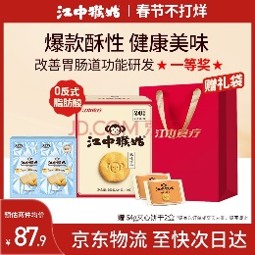 | 甜 | 酥性、礼盒、送礼、养胃、早餐 | 猴头菇饼干
丽芝士 | 印尼进口纳宝帝Nabati丽芝士（Richeese）儿童休闲零食奶酪味威化饼干休闲零食 丽芝士奶酪味350g罐装 | 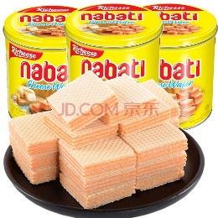 | 咸 | 进口、儿童、奶酪味、威化饼干、罐装 | 威化饼干
良品铺子 | 良品铺子酥脆薄饼海苔味早餐饼干儿童零食休闲零食网红食品小吃小零食300g | 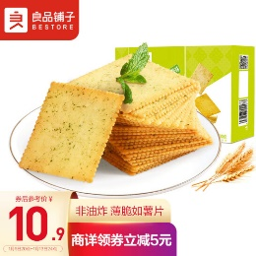 | 咸 | 酥脆、薄饼、海苔味、早餐、儿童、网红、小吃 | 酥脆薄饼干
好吃点 | 好吃点 香脆核桃饼干800g年货礼盒零食饼干办公室点心送礼佳品 | 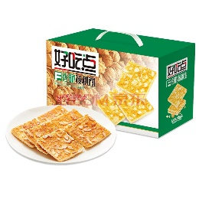 | 甜 | 香脆、核桃饼干、年货、礼盒、办公室、点心、送礼 | 核桃饼干
美心 | 美心（Meixin）三重奏曲奇饼干礼盒装 331g 中国香港进口 | 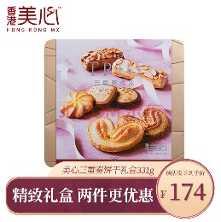 | 甜 | 曲奇饼干、礼盒、进口 | 曲奇饼干
好丽友 | 好丽友（orion） 休闲零食饼干 巧克力味 蘑古力三连包144g/组 | 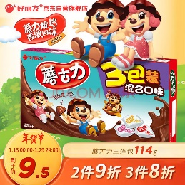 | 甜 | 巧克力味、蘑古力 | 巧克力饼干
太平 | 太平 苏打饼干 低糖易消化 多口味系列 100gX6连包（口味随机） | 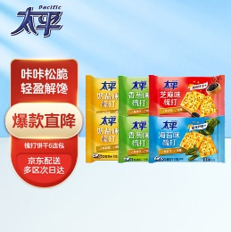 | 咸 | 苏打饼干、低糖、易消化、多口味 | 苏打饼干

饼干透视
饼干Top20品牌主要商品类型
行标签 | 计数项:品牌
核桃饼干 | 1
猴头菇饼干 | 1
夹心饼干 | 1
礼盒 | 1
巧克力饼干 | 1
曲奇饼干 | 5
沙琪玛 | 1
什锦饼干 | 1
苏打饼干 | 1
酥脆薄饼干 | 1
图层饼干棒 | 1
威化饼干 | 2
仙贝 | 1
小圆饼干 | 1
早餐饼干 | 1
总计 | 20

膨化
品牌 | 产品 | 产品图 | 口味 | 热度词 | 类型
乐事 | 乐事（Lay's）无限薯片 休闲零食 104g*3组合装（番茄+原味+烤肉）膨化食品 | 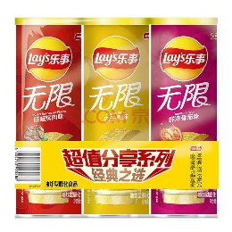 | 咸 | 薯片、组合装、番茄、原味、烤肉 | 薯片
旺旺 | 旺旺 浪味仙 膨化食品 花式薯卷 零食薯片 田园蔬菜味70g | 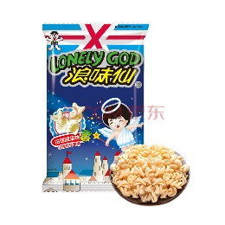 | 咸 | 浪味仙、薯卷、蔬菜味 | 薯卷
可比克 | 可比克薯片组合装320g 番茄味6包+烧烤味2包+原味2包大包膨化食品 | 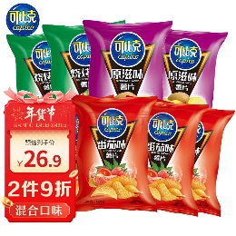 | 咸 | 薯片、组合装、番茄、原味、烧烤 | 薯片
良品铺子 | 良品铺子 花椒锅巴(椒香味)108g休闲零食办公室小吃网红零食童年回忆 | 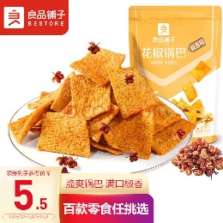 | 咸 | 锅巴、椒香味、办公室、网红、童年回忆、小吃 | 锅巴
百草味 | 百草味 玉米浪40gx2 玉米薯片薄脆片网红办公室膨化休闲零食小吃 MJ 玉米浓汤味40g+浓情烧烤味40g | 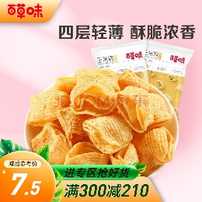 | 咸 | 玉米浪、玉米、薯片、薄脆片、网红、办公室、玉米浓汤、烧烤、小吃 | 薯片
徐福记 | 徐福记 米格玛 夹心米果卷 饼干 咸香芝士味 休闲零食下午茶点心178g | 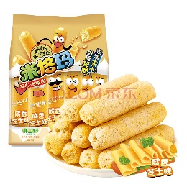 | 咸 | 米格玛、夹心米国卷、芝士味、下午茶、点心 | 米果卷
卫龙 | 卫龙 休闲零食 办公室零食休闲小吃 小米锅巴125g/袋 | 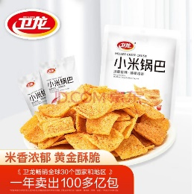 | 咸 | 办公室、小吃、锅巴 | 锅巴
好丽友 | 好丽友（orion）零食休闲零食薯愿薯片非油炸膨化食品红酒牛排味 104g/罐 | 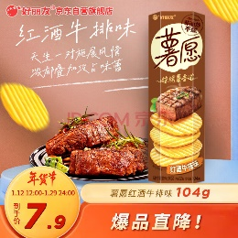 | 咸 | 薯愿、薯片、非油炸、红酒、牛排 | 薯片
三只松鼠 | 三只松鼠休闲零食膨化小吃方便面干脆面串烧味小贱拉面丸子85g/袋 | 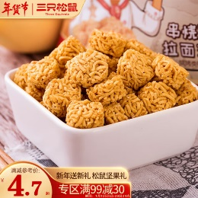 | 咸 | 小吃、方便面、干脆面、串烧、 拉面、丸子 | 干脆面
盼盼 | 盼盼【99-40】膨化60g麦香鸡块小吃烧烤牛排味休闲零食批发 麦香鸡味块60g | 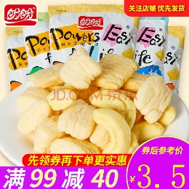 | 咸 | 麦香、鸡味块、小吃、烧烤、牛排、批发 | 鸡味块
爱尚 | 爱尚咪咪 虾味 怀旧零食大礼包（18g*20包）360g/袋 | 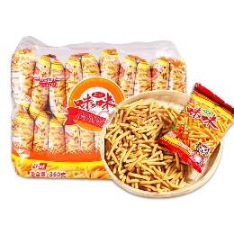 | 咸 | 虾味、怀旧、礼包 | 虾条
味滋源 | 味滋源 牛脆角200g盒装休闲零食小吃妙脆角下午茶休闲零食网红小吃 | 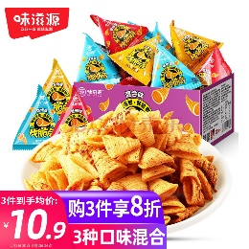 | 咸 | 牛脆角、盒装、小吃、妙脆角、下午茶、网红 | 妙脆角
上好佳 | 上好佳儿童节零食大礼包多口味组合混合情人节虾条休闲膨化生日礼物送女友七夕大礼包 混合口味20包 | 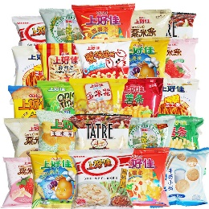 | 咸 | 儿童、礼包、多口味、情人节、虾条、生日礼物、七夕 | 虾条
米多奇 | 米多奇（MIDUOQI）香米饼雪米饼雪饼200g休闲米饼零食饼干办公室食品小吃大礼包 香米饼200g（约30包） | 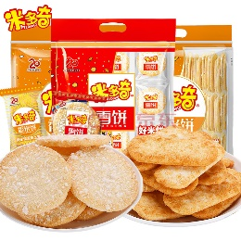 | 咸 | 香米饼、雪饼、米饼、办公室、小吃、礼包 | 米饼
丽芝士 | 丽芝士（Richeese）印尼进口纳宝帝Nabati雅嘉儿童休闲零食奶酪味玉米棒160g/盒早餐膨化食品下午茶点心 | 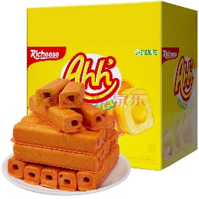 | 咸 | 进口、儿童、奶酪味、玉米棒、早餐、下午茶、点心 | 玉米棒
比比赞 | 比比赞 干脆面40包休闲零食小吃整箱干吃面方便面混合味年货速食食品 | 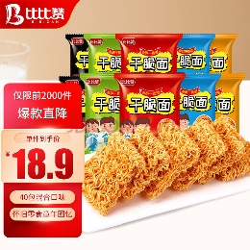 | 咸 | 干脆面、小吃、整箱、干吃面、方便面、年货 | 干脆面
口水娃 | 口水娃 花椒锅巴网红薯片休闲膨化怀旧零食品办公室小吃58g | 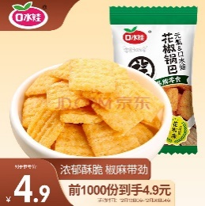 | 咸 | 花椒、锅巴、网红、薯片、怀旧、办公室、小吃 | 锅巴
好巴食 | 好巴食 徽记青稞麦小米通膨化食品早餐办公旅游粗 粮糕点零食 乐香米30小包（400g） | 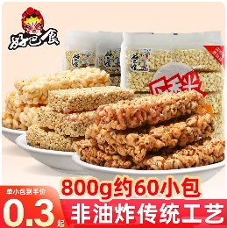 | 甜 | 青稞、小米、早餐、办公室、旅游、糕点 | 青稞麦棒
来伊份 | 来伊份 糯米锅巴 脆米办公室休闲零食小吃袋装膨化食品268g/袋 | 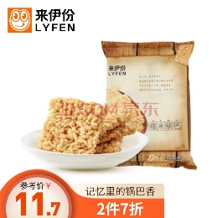 | 咸 | 糯米、锅巴、崔米、办公室、小吃、袋装 | 锅巴
米老头 | 米老头 青稞麦棒米通麦通膨化休闲零食棒麦棒休闲 150g麦棒花生*2袋 | 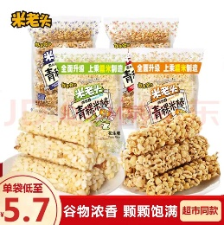 | 甜 | 青稞、棒米、 花生、麦棒 | 青稞麦棒

膨化透视
膨化Top20品牌主要商品类型
行标签 | 计数项:品牌
干脆面 | 2
锅巴 | 4
鸡味块 | 1
米饼 | 1
米果卷 | 1
妙脆角 | 1
青稞麦棒 | 2
薯卷 | 1
薯片 | 4
虾条 | 2
玉米棒 | 1
总计 | 20

